Sheet1
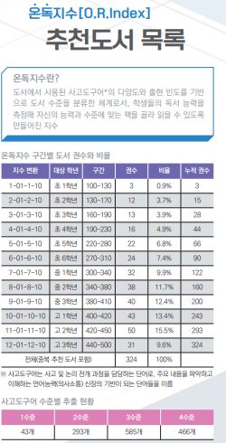
온독지수 범위 | 대상 학년
100~130 | 초1학년
130~170 | 초2학년
160~190 | 초3학년
190~230 | 초4학년
220~280 | 초5학년
270~310 | 초6학년
300~340 | 중1학년
340~380 | 중2학년
380~410 | 중3학년
400~420 | 고1학년
420~450 | 고2학년
440~500 | 고3학년
500~550 | 대학생 수준
550~600 | 성인 고급 수준

